Sheet1
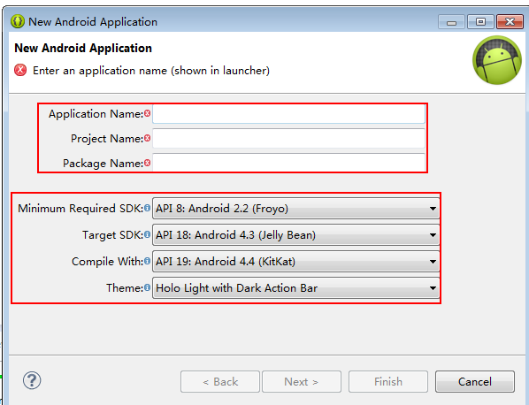
移动通讯技术&浅谈Android

* 移动通讯技术的发展:
第一代通讯技术:模拟信号 工作频段 缺点:保密性差
第二代通讯技术: 体积越来越小 数字信号(加密) 短信 彩信
第三代通讯技术: 数字信号 可处理图像、音乐、视频
第四代通讯技术:目前正在推广的移动通讯 覆盖信号差地方 高清的电视
移动通讯技术发展的本质是什么:传输信息的速度越来越快.
* 浅谈Android:
安卓优势:
1. 价格便宜
2.产品涉及领域广
3.市场占有率高
4.开源 就业率高
安卓发展史:
05年被Google收购 07年开发者联盟 08年发布第一款手机G1 开放源代码
安卓版本 1.5~2.3 3.0 4.0~4.4 5.0 6.0
目前流行的版本 4.0~4.4 兼容版本2.1
1.5 Cupcake（纸杯蛋糕）
1.6 Donut（甜甜圈） 11年的时候基本被淘汰了....
2.1 Eclair（闪电泡芙）
2.2 Froyo（冻酸奶）
2.3 Gingerbread（姜饼） 11~12就在使用
3.0 Honeycomb（蜂巢） 平板开发(片段 碎片化)
4.0 Ice cream SandWich（冰激凌三明治） 兼容平板 手机
4.1 Jelly Bean （果冻豆 ）
4.2 Jelly Bean （果冻豆 ）
4.3
4.4 目前市场上最主流版本开发 (开发的过程中 目标使用4.4开发 兼容2.3)
5.0 Lollipop （棒棒糖）
6.0 Marshmallow (棉花糖)

Android 系统体系结构

1. 分析系统体系结构: 自下而上分析
Linux Kernel: Linux内核,操作硬件(java不能主动操作硬件,c/c++可以操作硬件) 主要封装了各种驱动代码，通过驱动调用来实现对各种硬件操作
Libraries: C代码依赖层 C/C++代码 封装Linux内核驱动代码 向上提供服务
Android HAL: Android的硬件抽象层，把对硬件的支持分成了两层，用户空间和内核空间，其中，硬件抽象层运行在用户空间，而Linux内核驱动程序运行在内核空间。
Adnroid Runtime: 安卓运行时
Core Libraries: Android 核心函数库所提供的功能，大部分与Oracle的Java 核心函数库相同
Dalvik Virtual Machine: Dalvik 虚拟机 简称为dvm 主要运行压缩后的代码 .dex
Application Framwork: 封装C/C++代码 向(java程序员)应用程序提供服务
App: 应用层 java程序员经常写代码的地方

开发工具介绍
Android SDK:Android standard develop kits 安卓开发的工具集
目前主流的安卓开发工具:
1.Adnroid-Adt-bundle
SDK Manager.exe: Tools(安卓的开发小工具) 各种安卓版本 Extras 额外的开发包 在线更新/安装的安卓版本的更新工具
不提倡在SDK Manager在线更新安卓版本.
sdk: 主要用来存储安卓开发的环境
.android:虚拟机创建的文件
add-ons 存储google的一些API 平时很少 基本没使用 存储google地图 google paly 代码
build-tools 编译工具
docs 安卓文档 目前使用的是http://wear.techbrood.com/guide/index.html 国内镜像
extras 兼容低版本开发
platforms 主要存储不同的安卓版本 如android-19对应的是 android4.4
platform-tools tools 都是安卓开发的时候所需要的小工具 作为环境变量
sources 安卓(java层)应用层的源代码
system-images jni开发中比较重要 存储不同的安卓处理器平台 arm (安卓1.5版本就开始) x86 MIPS 4.0以后出现
eclipse:自带了ADT+安卓环境的Eclipse
ADT:eclipse一个插件 连接安卓环境
2.Android Studio

安卓模拟器
1、 安卓模拟器: 安卓模拟器是一款模拟软件。它能在电脑上模拟安卓手机系统，并能安装、使用、卸载安卓.apk应用软件，让你在电脑上也能体验操作安卓系统的全过程。
2、安卓调试机器分类：
* Eclipse 内置模拟器创建流程
AVD name: 虚拟机名称 avd-版本名称
Device : 不同屏幕的设备(android市场上目前有多种多样的设备 不同设备的尺寸不一样)
Target ：安卓运行版本
CPU/ABI ：不同处理器平台 arm嵌入式设备 x86(电脑上) MIPS(标准)
KeyBorad : 是否显示硬键盘
RAM ： 内存大小
VM Heap : 应用堆内存大小（每个应用所能使用的最大堆内存空间）
Internal Storage ： 手机内部硬盘存储
SD Card : 手机外部硬盘存储
* Genymotion模拟器( 虚拟机-->创建模拟器)
下载地址：https://www.genymotion.com/
* 夜神模拟器
下载地址：http://www.yeshen.com/
* 真机调试

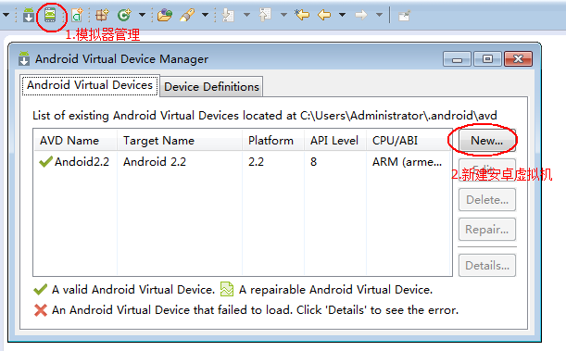

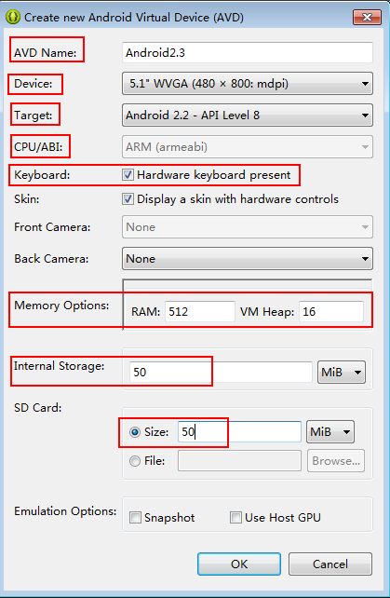

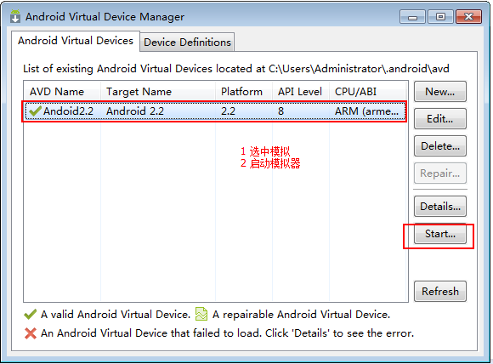

DDMS与安卓环境定制
DDMS 的全称是Dalvik Debug Monitor Service，是 Android 开发环境中的Dalvik虚拟机调试监控服务。
DDMS里面包含了：Device(设备) File Explorer(文件管理) Emulator Control(模拟器管理) LogCat(日志)
1 Devices(设备)
-设备名称
-应用对应的包名（进程号）
关闭某个应用进程：Devices-->选择某一进程-->Stop
绿色爬虫（调试按钮）
2 File Explorer(文件管理) linux文件系统 判断标准：有没有盘符
>Permissions 显示文件、文件夹的读 写 执行权限
>com.android.xxx为某个应用的安装文件夹
-data/data/com.android.xxx/databases 包含了数据库文件 数据库事件文件
-data/data/com.android.xxx/shared_prefs 包含了sharedPreference存储文件
>文件的导入导出
3 Emulator Control (模拟器控制)
-Speed 设置通讯技术如2.5G 3G 4G
-Telephony Actions 模拟打电话 发短信
-Longitude 经度
-Latitude 纬度
4 LogCat(日志)
定制自己开发环境
工作区
* 选择工作区 Window-->Open Perspective-->Other..-->选择想要的工作区
* 保存工作区 Window-->Save Perspective As...
* 重置工作区 Window-->Reset Perspective ..
子视图
* 选择视图 Window-->Show View-->Other..

Android项目讲解

创建一个简单项目的开发步骤:
1. 创建工程
Application Name: 应用名称
Project Name: Eclipse项目名称
Package Name:包名，一般格式为公司域名的倒叙+项目名，如com.m520ot.appname
Minimum Required SDK: 应用所需的最低版本
Targer SDK: 针对开发的版本
Compile With: 编译版本 一般目标版本和编译版本都是目前市场上最流行的版本
Theme: 主题 整个应用的样式
2. 编写应用程序的ui界面，res-->layout-->activity_main.xml
3. 写java代码，在src目录下。MainActivity-->setContentView(resId);
4. 选中项目 右键 运行项目
导入项目：
右键Import-->General-->Existing Projects into Workspace...
Android项目结构：
src 我们编写的java代码。
gen （G）自动生成资源文件对应的代码
Android4.4
Android Private Libraries 安卓导入的依赖包
assets 资产目录 打包一些文件到应用程序里面（数据库文件，网页文件，配置文件）
bin 将java代码和资源编译打包成.apk文件
libs 安卓开发所需要存放的第三方开发包
res 资源目录
drawable 图标
layout 布局文件
menu 菜单配置文件
values
dimens 安卓的控件尺寸
strings 存储所有文本
styles 样式文件
colors 颜色文件
ids 存储安卓控件的id的文件
AndroidManifest.xml 安卓配置文件 相当于javaweb的properties文件
project.propertise 工程的配置文件 配置安卓版本 第三方依赖包的路径
proguard-project.txt 配置混淆编译的规则
应用程序编译安装过程：
1.把所有的.java文件编译成.class文件
>jdk的javac.exe
2.把所有的.class字节码文件打包合成一个文件classes.dex(压缩文件)
>\sdk\build-tools\android-4.4目录下的dx.bat
3.根据资源id,生成一个resources.ap_ 保存所有的资源信息
4.把.dex文件，res目录下的资源文件，resources.ap_文件 asset目录下的文件合成一起打包成一个apk压缩包
> 使用\sdk\build-tools\android-4.4\aapt.exe
5. adb.exe 负责把生成好的apk文件上传安装到手机里面。
> Android debug bridge 安卓调试桥 负责上传安装apk
adb命令
1. 安装一个应用程序
adb install xxx.apk
2. 卸载一个应用程序
adb uninstall com.xx.xx.xx
3. 进入到手机终端（安卓手机是linux系统，此后就可以开始执行linux终端命令）
adb shell (ls -l查看当前目录下的文件 pwd查看当前文件路径 cd xxx 跳到某个文件夹下 cd.. 返回上一层)
4. 杀死adb的调试桥(当调试桥不稳定的时候)
adb kill-server
启动adb的调试桥
adb start-server
5. 查看连接到电脑上的设备
adb devices
6. 指定设备执行的adb指令
adb -s emulator-5556 install xxx.apk

